Elenco potenziali Asset
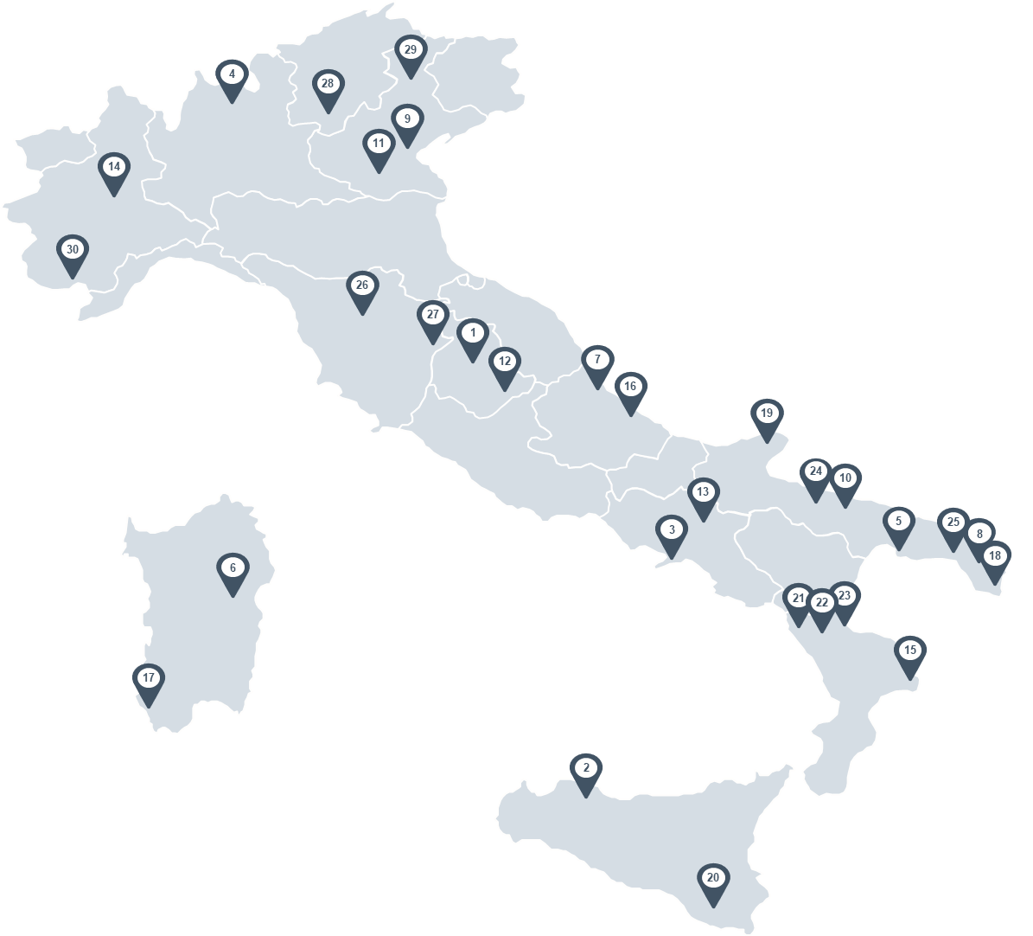
 |  | Regione | Descrizione (preliminare) | INDICARE INTERESSE
# | Città & Borgo
1 | Hotel Assisi (PG) | Umbria | (4,5k mq - 55 camere)
2 | Hotel Palermo (PA) | Sicilia | (3,5k mq - 15 camere)
3 | Hotel Castellamare di Stabia (NA) | Campania | (6,3k mq - 96 camere)
4 | Hotel Sondrio (SO) | Lombardia | (5,3k mq - 38 camere) |  | Interesse
5 | Hotel Taranto (TA) | Puglia | (12k mq - 191 camere) |  | Non di interesse
6 | Hotel Nuoro (NU) | Sardegna | (3,9k mq - 54 camere)
7 | Hotel Giulianova (TE) | Abruzzo | (3,8k mq - 70 camere)
8 | Hotel Lecce (LE) | Puglia | (5,5k mq - 60 camere)
9 | Hotel Venezia Mestre (VE) | Veneto | (9k mq - 140 camere)
10 | Hotel Bari (BA) | Puglia | (8k mq - 88 camere)
11 | Hotel Padova (PD) | Veneto | (6,3k mq - 54 camere)
12 | Hotel Cascia (PG) | Umbria | (4k mq - 44 camere)
13 | Hotel Pietrelcina (BN) | Campania | (4,5k mq - 55 camere)
14 | Hotel Castagnole Monferrato (AT) | Piemonte | (4,5k mq - 80 camere)
 | Resort Mare
15 | Resort Cutro (KR) | Calabria | (17,8k mq - 295 camere)
16 | Resort Montesilvano (PE) | Abruzzo | (11,5k mq - 175 camere)
17 | Resort Arbus (SU) | Sardegna | (6,6k mq - 261 camere)
18 | Resort Santa Cesarea Terme (LE) | Puglia | (5,2k mq - 74 camere)
19 | Resort Peschici (FG) | Puglia | (10,6k mq - 201 camera)
20 | Resort Ragusa (RG) | Sicilia | (17,6k mq - 194 camere)
21 | Resort Marina di Sibari (CS) | Calabria | (14,8k mq - 348 camere)
22 | Resort Marina di Sibari (CS) | Calabria | (4,7k mq - 147 camere)
23 | Resort Marina di Sibari (CS) | Calabria | (13k mq - 210 camere)
24 | Resort Margherita di Savoia (BAT) | Puglia | (15,9k mq - 70 camere)
 | Resort Campagna
25 | Resort Specchia (LE) | Puglia | (9,4k mq - 100 camere)
26 | Resort Terranuova Bracciolini (AR) | Toscana | (4,7k mq - 40 camere)
27 | Resort Cortona (AR) | Toscana | (6,9k mq - 97 camere)
 | Resort Montagna
28 | Resort Trento (TN) | Trentino | (4,1k mq - 48 camere)
29 | Resort Borca di Cadore (BL) | Veneto | (21k mq - 135 camere)
30 | Resort Valdieri (CN) | Piemonte | (4k mq - 112 camere)

